Sheet1
DANH SÁCH SINH VIÊN THI LẠI HK 1 - NĂM HỌC 2021 - 2022

STT | MÃ SV | HỌ VÀ TÊN | Tên | LỚP | MÃ HP | TÊN HP | Thứ | Ngày thi | Giờ thi | Phòng thi | Hình thức thi | Ghi chú
1 | 1980010006 | Nguyễn Thị Quỳnh | Trân | 19CHQT01 | 060100058501 | Ngoại Ngữ - Tiếng Anh | 7 | 2022-12-10 | 9:30:00 | B005 | Tự luận | Ghép lớp thi
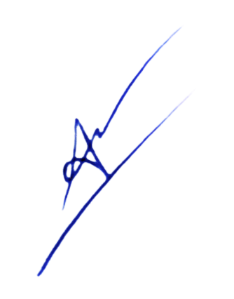
 |  |  | Lập bảng |  |  |  |  | Tp. HCM, ngày 22 tháng 11 năm 2022
 |  |  |  |  |  |  |  | PHÒNG ĐÀO TẠO

 |  |  | Ngô Thanh Tuấn |  |  |  |  | TS. Cổ Tấn Anh Vũ

